상품제안서
[플레이고] BS07 TWS 미니 블루투스스피커 1P | 상품코드: F31213

 |  |  |  |  |  |  | 02-412-0044 | www.easy1.co.kr
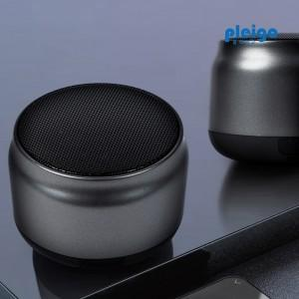

【상세/제작정보】 | <p>1박스 입수 수량 - 40개&nbsp;</p><p>&nbsp;</p><p>배송비 1박스 4000원 별도</p>

【인쇄/포장옵션】 | 레이저, 풀칼라 / 포장지포장

【공급단가】 | 수량 | 50~ | 100~ | 500~ | 1,000~ | 2,000~
*VAT별도 | 단가 | 5,470원 | 5,270원 | 5,080원 | 4,880원 | 4,690원

【상품 URL】 | https://dev.easy1.co.kr:443/src/goods_detail.php?gdno=31213

